关系图
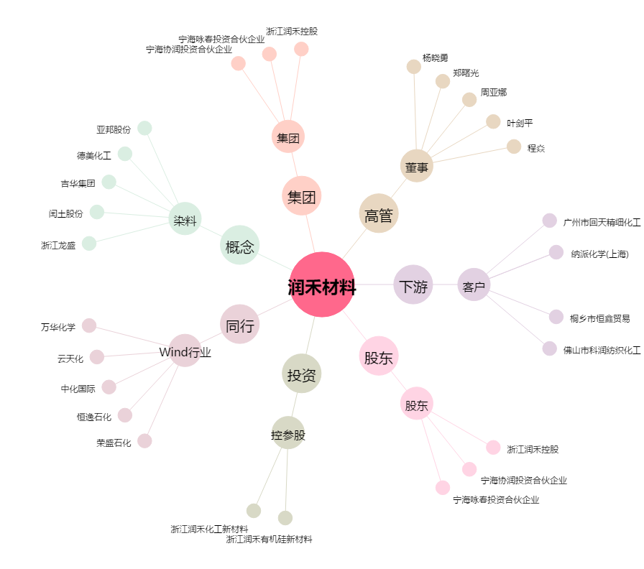
润禾材料[300727.SZ] - 关系概览图

